行政事業レビューシート
 |  |  |  |  |  |  |  |  |  |  |  |  |  |  |  |  |  |  |  |  | 事業番号 |  |  |  |  |  | 0304
平成２７年度行政事業レビューシート |  |  |  |  |  |  |  |  |  |  |  |  |  |  |  |  |  |  |  | （ | 文部科学省 |  |  |  |  |  |  |  |  | ）
事業名 |  |  | 国立研究開発法人防災科学技術研究所施設整備に必要な経費 |  |  |  |  |  |  |  |  |  | 担当部局庁 |  |  |  | 研究開発局 |  |  |  |  |  |  |  | 作成責任者
事業開始年度 |  |  | 平成１３年度 |  |  | 事業終了 （予定）年度 |  |  |  | 終了予定なし |  |  | 担当課室 |  |  |  | 地震・防災研究課 |  |  |  |  |  |  |  | 地震・防災研究課長 森澤 敏哉
会計区分 |  |  | 一般会計 |  |  |  |  |  |  |  |  |  | 政策・施策名 |  |  |  | 政策目標9：科学技術の戦略的重点化 施策目標9-9：安全・安心な社会の構築に資する科学技術の推進
根拠法令 （具体的な 条項も記載） |  |  | 国立研究開発法人防災科学技術研究所法 第十五条 |  |  |  |  |  |  |  |  |  | 関係する計画、通知等 |  |  |  | 「科学技術基本計画」（平成23年8月 閣議決定） 「防災基本計画」（平成24年9月最終改訂 中央防災会議）等
主要政策・施策 |  |  | 科学技術・イノベーション |  |  |  |  |  |  |  |  |  | 主要経費 |  |  |  | 文教及び科学振興
事業の目的 （目指す姿を簡潔に。3行程度以内） |  |  | 防災科学技術に関する基礎研究及び基盤的研究開発、それらに係る成果の普及及び活用の促進等の業務を総合的に行い、防災科学技術の水準の向上を図り、成果の防災対策への反映を図ることにより、災害から人命を守り、災害の教訓を活かして発展を続ける災害に強い社会の実現を目指す。
事業概要 （5行程度以内。別添可） |  |  | 早期避難や警戒態勢の構築等の防災・減災対策の高度化に貢献することを目的として行っている、大規模災害に対する観測・予測研究を一層充実したものにするべく、地震観測網の維持・更新、火山観測網の整備、ゲリラ豪雨等の早期予測のための次世代観測・予測システムの整備、雪崩・吹雪等の予測の高度化のための降雪観測機器等の整備を行うとともに、実物大の構造物に実際の地震と同様の揺れを加える実験を行う「実大三次元震動破壊実験施設（Ｅ－ディフェンス）」について、ガスエンジンの老朽化対策を施す。
実施方法 |  |  | 補助
予算額・ 執行額 （単位:百万円） |  |  |  |  |  |  | 24年度 |  |  |  | 25年度 |  |  |  |  | 26年度 |  |  |  |  |  | 27年度 |  |  |  | 28年度要求
 |  |  | 予算の状況 | 当初予算 |  |  | 125 |  |  |  | 221 |  |  |  |  | 0 |  |  |  |  |  | 0 |  |  |  | 2,741
 |  |  |  | 補正予算 |  |  | 9,406 |  |  |  | 3,700 |  |  |  |  | 2,599 |  |  |  |  |  | 0
 |  |  |  | 前年度から繰越し |  |  | 0 |  |  |  | 9,405 |  |  |  |  | 6,623 |  |  |  |  |  | 2,619 |  |  |  | -
 |  |  |  | 翌年度へ繰越し |  |  | ▲ 9,405 |  |  |  | ▲ 6,623 |  |  |  |  | ▲ 2,619 |  |  |  |  |  | 0
 |  |  |  | 予備費等 |  |  | 0 |  |  |  | 0 |  |  |  |  | 0 |  |  |  |  |  | 0
 |  |  |  | 計 |  |  | 126 |  |  |  | 6,703 |  |  |  |  | 6,603 |  |  |  |  |  | 2,619 |  |  |  | 2,741
 |  |  | 執行額 |  |  |  | 124 |  |  |  | 6,681 |  |  |  |  | 6,537
 |  |  | 執行率（％） |  |  |  | 98% |  |  |  | 100% |  |  |  |  | 99%
成果目標及び成果実績 （アウトカム） |  |  | 定量的な成果目標 |  |  |  | 成果指標 |  |  |  |  |  |  | 単位 |  |  | 24年度 |  |  |  | 25年度 |  |  | 26年度 |  |  | 目標最終年度
 |  |  |  |  |  |  |  |  |  |  |  |  |  |  |  |  |  |  |  |  |  |  |  |  |  |  |  | - | 年度
 |  |  | 独立行政法人通則法に基づく主務大臣による業務実績の評価結果のうち、標準評価以上の評価を受けた項目の割合とする。 ※平成24，25年度については、独立行政法人評価委員会の年度評価結果で標準評価以上の評価を受けた項目の割合とする。 |  |  |  | 標準評価(B評価）以上の評価を受けた項目の割合。 ※平成24，25年度については、標準評価(A評価)以上の評価を受けた項目の割合。 注：平成26年度の成果実績は評価確定後に記載 |  |  |  |  |  | 成果実績 | ％ |  |  | 100 |  |  |  | 97 |  |  | -
 |  |  |  |  |  |  |  |  |  |  |  |  | 目標値 | ％ |  |  | 100 |  |  |  | 100 |  |  | 100 |  |  | 100
 |  |  |  |  |  |  |  |  |  |  |  |  | 達成度 | ％ |  |  | 100 |  |  |  | 97 |  |  | -
成果目標及び成果実績（アウトカム）欄についてさらに記載が必要な場合はチェックの上【別紙１】に記載

活動指標及び活動実績 （アウトプット） |  |  | 活動指標 |  |  |  |  |  |  |  |  |  |  | 単位 |  |  | 24年度 |  |  |  | 25年度 |  |  | 26年度 |  |  | 27年度活動見込
 |  |  | 施設整備の実施件数 |  |  |  |  |  |  |  |  |  | 活動実績 | 件 |  |  | 1 |  |  |  | 6 |  |  | 6
 |  |  |  |  |  |  |  |  |  |  |  |  | 当初見込み | 件 |  |  | 1 |  |  |  | 6 |  |  | 6 |  |  | 3
単位当たり コスト |  |  | 算出根拠 |  |  |  |  |  |  |  |  |  |  | 単位 |  |  | 24年度 |  |  |  | 25年度 |  |  | 26年度 |  |  | 27年度見込
 |  |  | 予算執行額/施設整備の整備実施件数 |  |  |  |  |  |  |  |  |  | 単位当たり コスト | 百万円 |  |  | 124 |  |  |  | 1,114 |  |  | 1,090 |  |  | 873
 |  |  |  |  |  |  |  |  |  |  |  |  | 計算式 | 百万円/件 |  |  | 124 / 1 |  |  |  | 6,681 / 6 |  |  | 6,537 / 6 |  |  | 2,619 / 3
平成27・28年度予算内訳（単位：百万円） | 費 目 |  |  |  | 27年度当初予算 |  |  |  | 28年度要求 |  |  | 主な増減理由
 | 国立研究開発法人防災科学技術研究所施設整備補助金 |  |  |  | 0 |  |  |  | 2,741

 | 計 |  |  |  | 0 |  |  |  | 2,741

事業所管部局による点検・改善
 | 項 目 |  |  |  |  |  |  |  |  |  |  |  |  |  |  | 評 価 |  | 評価に関する説明
国費投入の必要性 | 事業の目的は国民や社会のニーズを的確に反映しているか。 |  |  |  |  |  |  |  |  |  |  |  |  |  |  | ○ |  | 昨今の自然災害に関する国民等のニーズの変化を考慮した上で、毎年度実施計画を定めこれに基づく施設整備を進めている。
 | 地方自治体、民間等に委ねることができない事業なのか。 |  |  |  |  |  |  |  |  |  |  |  |  |  |  | ○ |  | 防災科学技術に関する基礎研究及び基盤的研究開発等に必要な整備を行うものであり、その成果は国民全体の災害対策に資するものであるため国が実施すべき。
 | 政策目的の達成手段として必要かつ適切な事業か。政策体系の中で優先度の高い事業か。 |  |  |  |  |  |  |  |  |  |  |  |  |  |  | ○ |  | 整備される施設は、国全体の災害対策に資する防災科学技術研究において不可欠であり、広く国民のニーズがある事業であって優先度が高い。
事業の効率性 | 競争性が確保されているなど支出先の選定は妥当か。 |  |  |  |  |  |  |  |  |  |  |  |  |  |  | ○ |  | 一般競争入札を原則とし、真にやむを得ないものに限り随意契約を締結することとし、一者応札・一者応募についても改善のための様々な取組を行っている。
 | 受益者との負担関係は妥当であるか。 |  |  |  |  |  |  |  |  |  |  |  |  |  |  | ○ |  | Ｅ－ディフェンスなど、当事業によって整備された施設を利用する際には、利用の形態に応じた利用料を徴収するなど、適切な受益者負担を図っている。
 | 単位当たりコスト等の水準は妥当か。 |  |  |  |  |  |  |  |  |  |  |  |  |  |  | ○ |  | 事業経費の費目・使途の内容を厳正に審査し、適切なコスト水準の維持に努めている。
 | 資金の流れの中間段階での支出は合理的なものとなっているか。 |  |  |  |  |  |  |  |  |  |  |  |  |  |  | ○ |  | 一般競争入札を原則とすることで公平性・競争性を確保するとともに、事業経費の費目・使途の内容を厳正に審査しており、合理性を伴った運用がなされている。
 | 費目・使途が事業目的に即し真に必要なものに限定されているか。 |  |  |  |  |  |  |  |  |  |  |  |  |  |  | ○ |  | 補助金の交付決定に当たっては、事業経費の費目・使途の内容を厳正に審査し、業務の財源に充てるために必要な金額のみを交付している。
 | 不用率が大きい場合、その理由は妥当か。（理由を右に記載） |  |  |  |  |  |  |  |  |  |  |  |  |  |  | ‐
 | その他コスト削減や効率化に向けた工夫は行われているか |  |  |  |  |  |  |  |  |  |  |  |  |  |  | ○ |  | 地震火山観測網の更新において、複数の観測点を一括して更新するなどのコスト削減に努めている。
...
 | 点検結果 |  | ○平成２６年度の行政事業レビューの結果を踏まえ、引き続き一般競争入札を原則とし、真にやむを得ないものに限り随意契約を締結することとし、一者応札・一者応募についても改善のための取組を行い経費の削減を図った結果、汎用的な調達については、ほぼ複数応札となっていることを確認した。
 |  | １．事業評価の観点：この事業は、防災科学技術に関する基礎研究及び基盤的研究開発、それらに係る成果の普及及び活用の促進等に取り組む防災科学技術研究所の施設整備に必要な経費を支出するものであり、契約・執行手続きの観点から検証を行った。 ２．所見：入札・契約の適正化に取り組むなど一定の見直しを図り、汎用的な調達についてはほぼ複数応札となっていることは評価するものの、一者応札、随意契約が散見されることから、引き続き競争参加条件等のより一層の見直しを図るなど、契約の競争性、公平性、透明性を確保すべきである。また、この事業の成果指標は、独立行政法人通則法に基づく主務大臣による業務実績の評価結果のうち、標準評価以上の評価を受けた項目の割合とされているが、平成25年度の達成度が目標値を下回っていることから、次年度へ向け事業計画の見直しを図るべきである。
...
 | 点検結果 |  | ○平成２６年度の行政事業レビューの結果を踏まえ、引き続き一般競争入札を原則とし、真にやむを得ないものに限り随意契約を締結することとし、一者応札・一者応募についても改善のための取組を行い経費の削減を図った結果、汎用的な調達については、ほぼ複数応札となっていることを確認した。
 |  | 「独立行政法人における調達等合理化計画の取組の推進について」（平成27年5月25日総務大臣決定）を踏まえ、平成27年7月31日に策定・公表した「国立研究開発法人防災科学技術研究所調達等合理化計画」に基づき、十分な公告期間の確保、入札説明会の実施、仕様書の見直し等の取組を引き続き実施するとともに、契約の競争性、公平性、透明性を確保しつつ合理的な調達になるよう点検・見直しを行う。 標準評価を下回った「知的財産戦略の推進」に関して、職員等の知的財産の知識を深め特許出願に生かせるよう専門家による知的財産研修の開催、また、特許庁、文化庁、独立行政法人工業所有権情報・研修館主催の知的財産研修に参加するとともに、知的財産関連資料の所内イントラへの掲載などにより、知的財産の活用促進を図る。
...
 |  |  | 336 |  |  |  |  | 平成23年度 |  |  | 63 |  |  |  |  |  |  | 平成24年度 |  |  |  |  | 328
 |  |  | 321 |  |  |  |  | 平成26年度 |  |  | 316
 |  |  | ※平成26年度実績を記入。執行実績がない新規事業、新規要求事業については現時点で予定やイメージを記入。
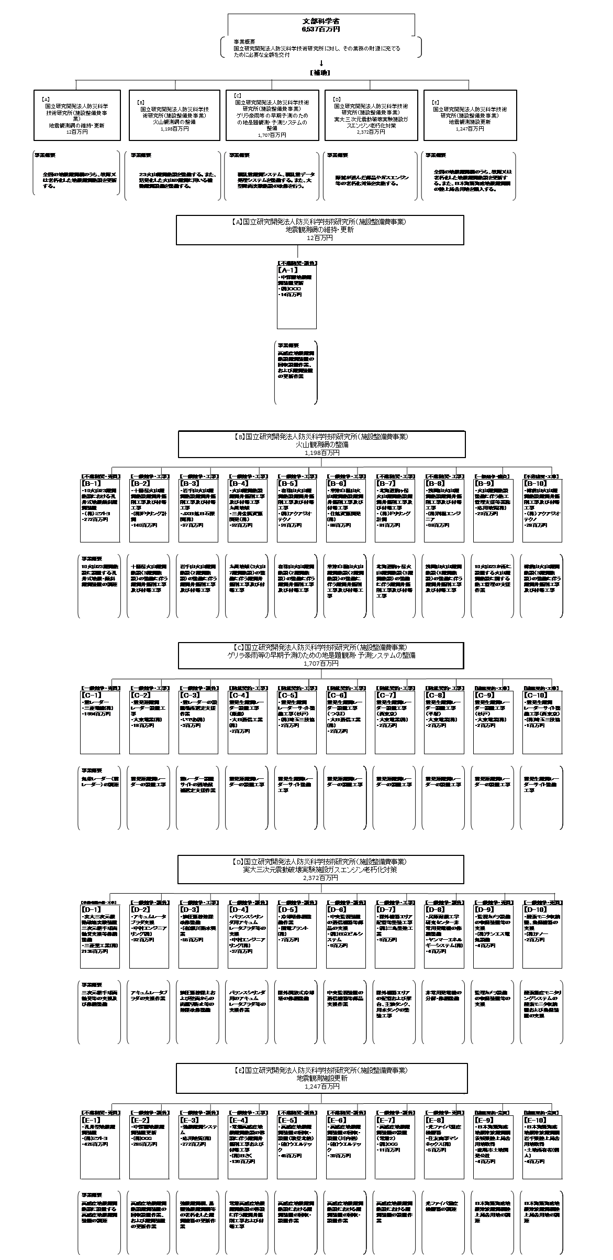
 |  |  | なお、金額は単位未満四捨五入して記載していることから、合計が一致しない場合がある。

 |  |  | A. 国立研究開発法人防災科学技術研究所 （施設整備費事業）地震観測網の維持・更新 |  |  |  |  |  |  |  |  |  |  |  | E. 国立研究開発法人防災科学技術研究所 （施設整備費事業）地震観測施設更新
 |  |  | 費 目 |  | 使 途 |  |  |  |  |  |  |  | 金 額 (百万円） |  | 費 目 |  |  |  | 使 途 |  |  |  |  |  |  |  |  | 金 額 (百万円）
 |  |  | 施設整備費 |  | 地震観測網の維持・更新 |  |  |  |  |  |  |  | 12 |  | 施設整備費 |  |  |  | 地震観測施設更新 |  |  |  |  |  |  |  |  | 1,247
...

